硬件资料
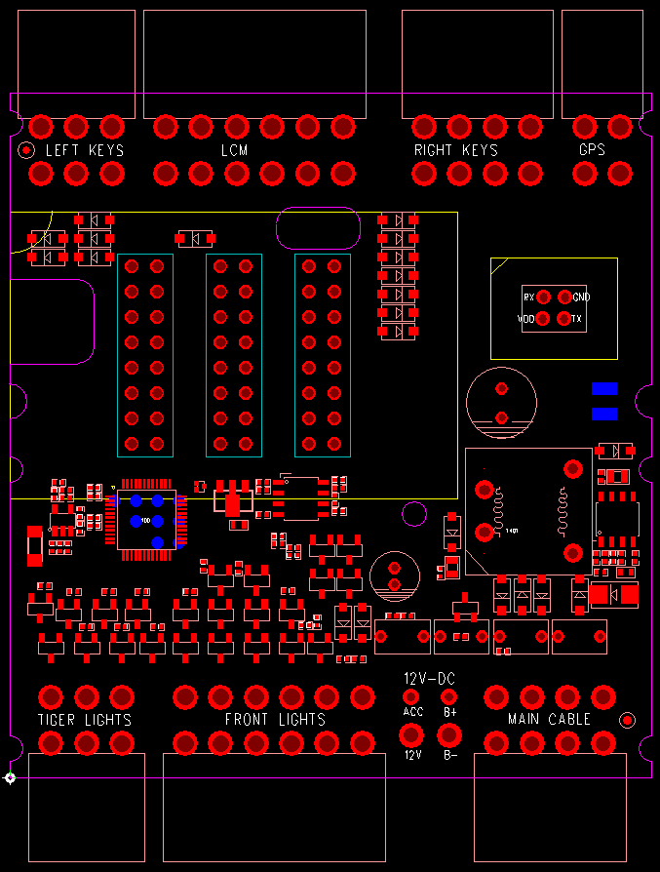
RK7001接口定义说明：
元件面朝上，连接器的突起口在上，正对着连接器视图方向。
每个连接器有两排引脚，上面的定义为上排，下面的定义为下排。
一、左开关组：
板上标注文字：LEFT KEYS
上排 | 远近光开关 | 喇叭开关 | GND
下排 | 左转灯开关 | 右转灯开关 | 巡航开关

二、仪表+灯光接口：
板上标注文字：LCM
上排 | 灯4-负极 | 灯3-负极 | 灯1-负极 | 背光 | LCM_DO | VLCM
下排 | 灯5-负极 | 灯2-负极 | LCM_CLK | LCM_光感 | LCM_CS | GND

三、右开关组：
板上标注文字：RIGHT KEYS
上排 | P档开关 | 自动大灯开关 | 大灯开关 | GND
下排 | 自动修复开关 | 档位开关 | 推车开关 | 倒车开关

四、GPS接口
板上标注文字：GPS
上排 | 485_B | 485_A
下排 | VGPS | GND

五、尾灯组：
板上标注文字：TIGER LIGHTS
 | 1
上排 | 马桶锁-负极 | 尾灯-负极 | 刹车灯-负极
下排 | 左后灯-负极 | 右后灯-负极 | 12V

六、前灯组：
板上标注文字：FRONT LIGHTS |  |  |  | 7
上排 | 铁喇叭-负极 | 近光灯-负极 | 远光灯-负极 | 背景灯 绿-负极 | 12V | 12V
下排 | 左转灯-负极 | 右转灯-负极 | 背景灯 红-负极 | 背景灯 蓝-负极 | 12V | 12V
 |  |  | 25 | 24
七、主线束
板上标注文字：MAIN CABLE
上排 | POWER | KSI_LED | KSI | GND
下排 | GND | 485_A | 485_B | ACC_ECU

备注：连接器为MOLEX 4.2

